Price
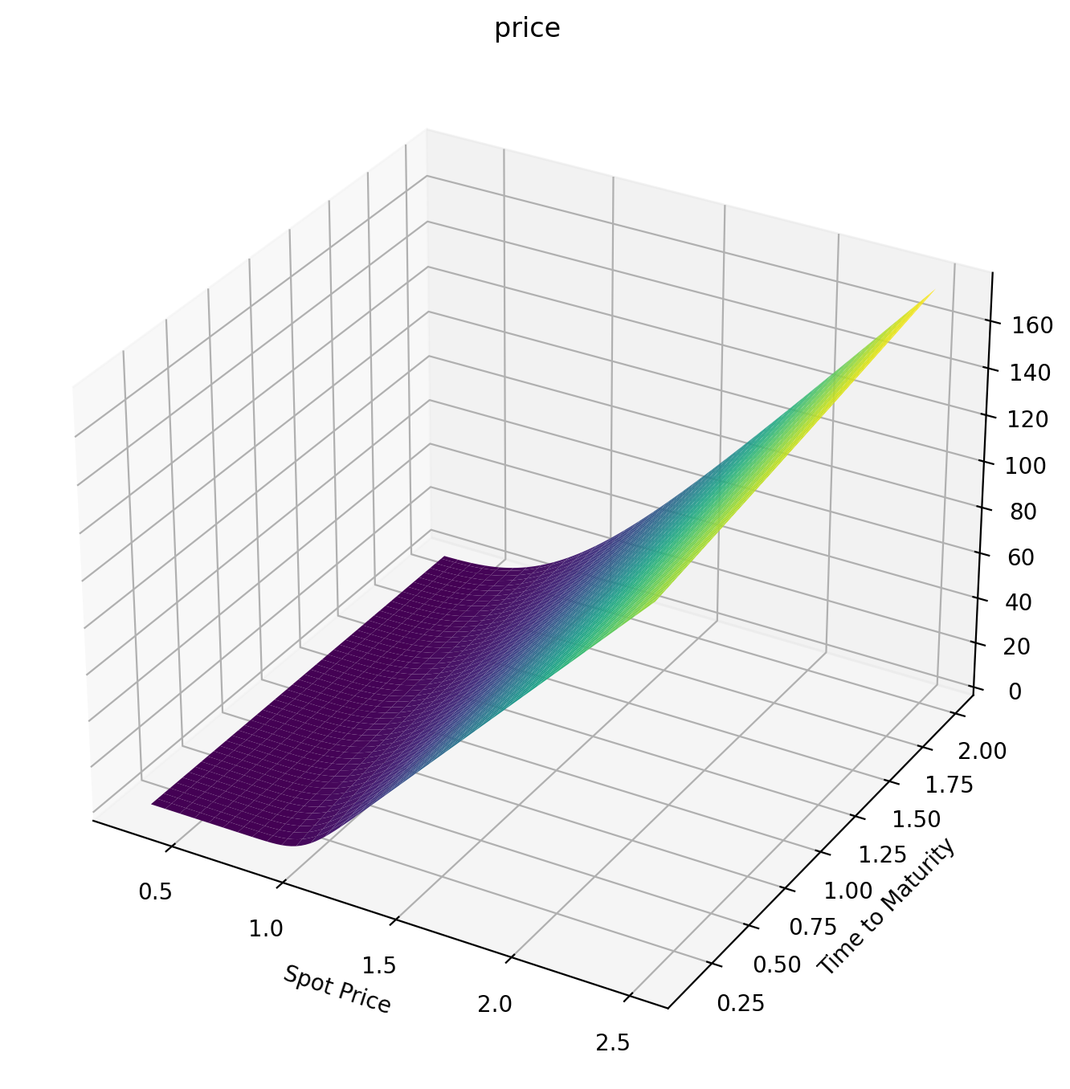
 | 0.3 | 0.322 | 0.344 | 0.366 | 0.388 | 0.41 | 0.432 | 0.454 | 0.476 | 0.498 | 0.52 | 0.542 | 0.564 | 0.586 | 0.608
0.098630136986 | 8.4538255922E-38 | 1.0551070727E-33 | 4.2692527788E-30 | 6.6427221937E-27 | 4.5595010882E-24 | 1.5440431979E-21 | 2.8288874904E-19 | 3.0277303835E-17 | 2.0191157092E-15 | 8.8605148096E-14 | 2.6806709017E-12 | 5.8196887502E-11 | 9.3855863935E-10 | 1.1587954562E-08 | 1.1245459248E-07
0.11780821918 | 6.5238599959E-32 | 1.7862273965E-28 | 1.9042828119E-25 | 9.1196006791E-23 | 2.2010180344E-20 | 2.9402185626E-18 | 2.3484862379E-16 | 1.1961125227E-14 | 4.1000388919E-13 | 9.9015439244E-12 | 1.7517460079E-10 | 2.3478032643E-09 | 2.4540000266E-08 | 2.0515022189E-07 | 1.4023133838E-06
0.13698630137 | 1.1699381329E-27 | 1.0745167438E-24 | 4.3842770724E-22 | 8.9874249287E-20 | 1.0218929533E-17 | 6.9860617747E-16 | 3.0688834416E-14 | 9.1554131005E-13 | 1.9431707872E-11 | 3.051951698E-10 | 3.668346125E-09 | 3.4731952678E-08 | 2.6558310712E-07 | 1.67618148E-06 | 8.8991390735E-06
0.15616438356 | 1.9413776626E-24 | 7.8209751661E-22 | 1.5461361106E-19 | 1.6708911357E-17 | 1.0766672079E-15 | 4.4400281112E-14 | 1.2422063154E-12 | 2.4751153831E-11 | 3.6585489534E-10 | 4.1528143947E-09 | 3.7282580252E-08 | 2.7152383019E-07 | 1.6397226912E-06 | 8.3690938902E-06 | 3.6709742482E-05
0.17534246575 | 6.4908134799E-22 | 1.3734499807E-19 | 1.5413826125E-17 | 1.0100891054E-15 | 4.1760839507E-14 | 1.1601874535E-12 | 2.2814459179E-11 | 3.3159563177E-10 | 3.6941404893E-09 | 3.253114449E-08 | 2.3247844278E-07 | 1.3790338993E-06 | 6.9240893711E-06 | 2.9931616465E-05 | 0.0001130676863
0.19452054795 | 7.0089233029E-20 | 8.8438766166E-18 | 6.2995370484E-16 | 2.7625763263E-14 | 7.9977519559E-13 | 1.6179674475E-11 | 2.3970548042E-10 | 2.7042200311E-09 | 2.4005046321E-08 | 1.723944301E-07 | 1.0256540621E-06 | 5.1592349334E-06 | 2.2332182381E-05 | 8.4469314563E-05 | 0.00028295427164
0.21369863014 | 3.3088947381E-18 | 2.7316726518E-16 | 1.3399075857E-14 | 4.2259088417E-13 | 9.1319711291E-12 | 1.423972861E-10 | 1.6721360966E-09 | 1.5321823007E-08 | 1.1287235368E-07 | 6.8563049091E-07 | 3.5091030238E-06 | 1.5415787378E-05 | 5.9070499171E-05 | 0.00020020594957 | 0.00060756389773
0.23287671233 | 8.3693596848E-17 | 4.8475095205E-15 | 1.7410396925E-13 | 4.1691605521E-12 | 7.0562854193E-11 | 8.8520023031E-10 | 8.5598417419E-09 | 6.5920515465E-08 | 4.155405502E-07 | 2.1944801439E-06 | 9.9034290872E-06 | 3.8848609999E-05 | 0.00013443185555 | 0.00041565682599 | 0.0011613039515
0.25205479452 | 1.3067025995E-15 | 5.6038741591E-14 | 1.5452543369E-12 | 2.9296348178E-11 | 4.030400799E-10 | 4.2042782795E-09 | 3.4480700847E-08 | 2.2914043495E-07 | 1.2655374431E-06 | 5.9349954519E-06 | 2.407115661E-05 | 8.5771934937E-05 | 0.00027219599665 | 0.00077849204667 | 0.0020275226901
0.27123287671 | 1.3940969898E-14 | 4.6188089008E-13 | 1.015024196E-11 | 1.5746598156E-10 | 1.8131476016E-09 | 1.6142124886E-08 | 1.1492016765E-07 | 6.7285060435E-07 | 3.317118239E-06 | 1.4047285166E-05 | 5.1977178506E-05 | 0.00017052244604 | 0.00050234205795 | 0.0013435447909 | 0.0032940141885
0.2904109589 | 1.0953975037E-13 | 2.9008241189E-12 | 5.2348486196E-11 | 6.8233458542E-10 | 6.731990832E-09 | 5.2230301706E-08 | 3.2885253032E-07 | 1.7248804966E-06 | 7.7047319232E-06 | 2.986050061E-05 | 0.00010202151016 | 0.00031151842576 | 0.00086022567928 | 0.0021704447527 | 0.0050489776969
0.3095890411 | 6.7067466191E-13 | 1.459532121E-11 | 2.2162480104E-10 | 2.4799699313E-09 | 2.1369158895E-08 | 1.4696048874E-07 | 8.3082841163E-07 | 3.9572985147E-06 | 1.6211980102E-05 | 5.8133285825E-05 | 0.00018520542964 | 0.00053100537366 | 0.0013854255717 | 0.0033212525915 | 0.0073777575298
0.32876712329 | 3.3413192293E-12 | 6.1137072922E-11 | 7.9701183606E-10 | 7.7936929957E-09 | 5.9583104363E-08 | 3.6835080897E-07 | 1.8933939738E-06 | 8.2817390043E-06 | 3.1430870292E-05 | 0.00010522207734 | 0.00031512680613 | 0.00085456448823 | 0.0021204512428 | 0.0048583348186 | 0.01036044316
0.34794520548 | 1.4010892021E-11 | 2.1969894645E-10 | 2.5005361923E-09 | 2.1687141276E-08 | 1.490505583E-07 | 8.3807309381E-07 | 3.9579286791E-06 | 1.6047280769E-05 | 5.6894827642E-05 | 0.00017916419225 | 0.00050782544102 | 0.0013104719946 | 0.0031094601591 | 0.0068425997697 | 0.014070267463
0.36712328767 | 5.078999437E-11 | 6.9359732264E-10 | 6.9904491631E-09 | 5.4449773075E-08 | 3.4017043754E-07 | 1.7568823918E-06 | 7.6906463064E-06 | 2.9132210322E-05 | 9.7174087707E-05 | 0.00028967568353 | 0.00078151271958 | 0.0019289900022 | 0.0043970829069 | 0.0093321301311 | 0.01857267618
0.38630136986 | 1.6262253442E-10 | 1.9607736515E-09 | 1.7711271894E-08 | 1.2522329563E-07 | 7.1788575109E-07 | 3.4343855985E-06 | 1.4039804564E-05 | 5.0022277953E-05 | 0.00015792791294 | 0.00044807333819 | 0.0011562237791 | 0.0027416532097 | 0.0060274113586 | 0.012381194656 | 0.023924924444
0.40547945205 | 4.6799756781E-10 | 5.0409701374E-09 | 4.1233571563E-08 | 2.6705309926E-07 | 1.4163040935E-06 | 6.3216444486E-06 | 2.4290130771E-05 | 8.1870159832E-05 | 0.00024591327023 | 0.00066713558347 | 0.0016534279483 | 0.0037805971657 | 0.00804317189 | 0.016039593811 | 0.030176064507
0.42465753425 | 1.2279385071E-09 | 1.1936735755E-08 | 8.9211072312E-08 | 5.3346557136E-07 | 2.6357028398E-06 | 1.1044803976E-05 | 4.0110959831E-05 | 0.00012853319149 | 0.00036895352797 | 0.00096091906829 | 0.0022956273734 | 0.0050779567863 | 0.010485083356 | 0.020352283058 | 0.037367208466
0.44383561644 | 2.9725029699E-09 | 2.6309477099E-08 | 1.8105917503E-07 | 1.0065478914E-06 | 4.6612669775E-06 | 1.8437878981E-05 | 6.3595397357E-05 | 0.00019458861258 | 0.0005358732281 | 0.0013445472735 | 0.0031059667102 | 0.006665350074 | 0.013391385988 | 0.025359216708 | 0.045531972454
0.46301369863 | 6.7046498383E-09 | 5.4451791394E-08 | 3.4741994019E-07 | 1.8063814203E-06 | 7.8827535552E-06 | 2.9572979102E-05 | 9.7288770744E-05 | 0.00028532731966 | 0.00075640621268 | 0.0018339856267 | 0.0041078699027 | 0.0085734518059 | 0.016797520336 | 0.031095360035 | 0.054697030353
0.48219178082 | 1.4208698968E-08 | 1.0661058656E-07 | 6.3442945357E-07 | 3.1015702505E-06 | 1.281421464E-05 | 4.5786545578E-05 | 0.00014420556153 | 0.00040672837495 | 0.0010410846203 | 0.002445815015 | 0.0053247141035 | 0.010831655015 | 0.020735932778 | 0.03759082462 | 0.064882723683
0.50136986301 | 2.8492033605E-08 | 1.987024529E-07 | 1.1087507525E-06 | 5.1205245964E-06 | 2.0112932307E-05 | 6.8700543856E-05 | 0.00020783482352 | 0.00056541728132 | 0.0014011158239 | 0.0031970128382 | 0.0067795459987 | 0.013467813758 | 0.025235984286 | 0.044871089741 | 0.076103689453
0.52054794521 | 5.4387754781E-08 | 3.5444479177E-07 | 1.8632853728E-06 | 8.1631100321E-06 | 3.0596806832E-05 | 0.00010023794863 | 0.00029213473215 | 0.00076861138 | 0.0018482535327 | 0.0041047481535 | 0.0084948421897 | 0.016508058309 | 0.030323940926 | 0.052957280147 | 0.08836947964
0.5397260274 | 9.9342601271E-08 | 6.0790529327E-07 | 3.0234340624E-06 | 1.2612258245E-05 | 4.525957139E-05 | 0.00014263222895 | 0.00040151736803 | 0.0010240557541 | 0.0023946682368 | 0.0051861952047 | 0.010492312724 | 0.019976672937 | 0.0360230271 | 0.06186647718 | 0.10168515491
0.55890410959 | 1.7440882865E-07 | 1.0064506306E-06 | 4.7537455354E-06 | 1.8945149123E-05 | 6.5283362273E-05 | 0.00019843086312 | 0.00054082512308 | 0.0013399528243 | 0.0030528210914 | 0.0064583677797 | 0.01279274518 | 0.023896026394 | 0.042353525346 | 0.071612045845 | 0.11605184187
0.57808219178 | 2.9545137956E-07 | 1.6140546862E-06 | 7.2647727815E-06 | 2.774361146E-05 | 9.2048334912E-05 | 0.00027049317249 | 0.00071530025586 | 0.0017248884842 | 0.0038353443095 | 0.0079379753872 | 0.01541588569 | 0.028286545771 | 0.04933290929 | 0.082203964978 | 0.13146724798
0.59726027397 | 4.8457321248E-07 | 2.514908838E-06 | 1.0819949317E-05 | 3.9703443278E-05 | 0.0001271391695 | 0.00036198295577 | 0.00093054914547 | 0.0021877572161 | 0.0047549302162 | 0.0096413011666 | 0.018380352792 | 0.033166725221 | 0.056975998849 | 0.093649151358 | 0.14792613154
0.61643835616 | 7.7175277968E-07 | 3.8172629019E-06 | 1.5742301658E-05 | 5.5642415861E-05 | 0.00017234844637 | 0.00047635653467 | 0.0011925027302 | 0.0027376881917 | 0.0058242303404 | 0.011584100677 | 0.021703579835 | 0.03855316207 | 0.065295129016 | 0.10595177144 | 0.16542072657
0.63561643836 | 1.196679013E-06 | 5.6574158188E-06 | 2.2420827279E-05 | 7.6506792038E-05 | 0.00022967698549 | 0.00061734689569 | 0.0015073744962 | 0.0033839739419 | 0.0070557652847 | 0.013781520204 | 0.02540178177 | 0.044460613851 | 0.074300325495 | 0.11911353658 | 0.183941124
0.65479452055 | 1.8107613477E-06 | 8.2037702007E-06 | 3.1316387134E-05 | 0.00010337625426 | 0.00030133133457 | 0.00078894463989 | 0.0018816172281 | 0.0041360027924 | 0.0084618456125 | 0.016248032916 | 0.029489942391 | 0.050902070808 | 0.083999481985 | 0.13313397933 | 0.20347561137
0.67397260274 | 2.6792857099E-06 | 1.166086414E-05 | 4.296698613E-05 | 0.00013746719811 | 0.00038971865623 | 0.00099537644452 | 0.002321879558 | 0.0050031959149 | 0.010054503612 | 0.018997391047 | 0.033981818446 | 0.057888839323 | 0.094398535281 | 0.14801070942 | 0.22401097385
0.69315068493 | 3.8836822894E-06 | 1.627329672E-05 | 5.7992341727E-05 | 0.00018013439959 | 0.00049743930904 | 0.0012410817051 | 0.0028349631807 | 0.0059949495517 | 0.011845435518 | 0.022042592244 | 0.038889957398 | 0.065430632551 | 0.10550163538 | 0.16373964929 | 0.24553275995
0.71232876712 | 5.5238674379E-06 | 2.2329469769E-05 | 7.7097668124E-05 | 0.00023287110923 | 0.00062727744207 | 0.0015306879735 | 0.0034277814295 | 0.0071205827251 | 0.01384595359 | 0.025395858249 | 0.044225726016 | 0.073535665259 | 0.11731130859 | 0.18031524914 | 0.26802551477
0.73150684932 | 7.7206201859E-06 | 3.0165076801E-05 | 0.00010107663007 | 0.00029730766099 | 0.00078218993172 | 0.0018689857435 | 0.0041073197548 | 0.0083892905472 | 0.016066947302 | 0.02906862419 | 0.04999934735 | 0.082210750475 | 0.12982861242 | 0.1977306825 | 0.29147298424
0.75068493151 | 1.0617953556E-05 | 4.0166280097E-05 | 0.00013081344487 | 0.00037520871137 | 0.00096529398559 | 0.002260903065 | 0.0048805985078 | 0.0098101030896 | 0.018518852865 | 0.033071536857 | 0.056219944007 | 0.091461396083 | 0.1430532813 | 0.21597802303 | 0.31585829313
0.7698630137 | 1.4385441905E-05 | 5.2772527779E-05 | 0.00016728413318 | 0.0004684692426 | 0.0011798537249 | 0.0027114803984 | 0.0057546383096 | 0.011391849655 | 0.021211630244 | 0.037414460498 | 0.062895585951 | 0.10129189993 | 0.15698386289 | 0.23504840382 | 0.34116409978
0.78904109589 | 1.9220467717E-05 | 6.8478973903E-05 | 0.00021155693803 | 0.00057910947536 | 0.0014292660361 | 0.0032258460498 | 0.0067364281822 | 0.013143128207 | 0.02415474685 | 0.042106488819 | 0.070033341371 | 0.11170544237 | 0.17161784478 | 0.25493216046 | 0.36737273012
0.80821917808 | 2.5350354425E-05 | 8.7838475661E-05 | 0.00026479194733 | 0.00070926884232 | 0.0017170459582 | 0.0038091924635 | 0.007832896532 | 0.015072279656 | 0.027357167126 | 0.047155962007 | 0.077639329385 | 0.12270417542 | 0.18695177166 | 0.27561895897 | 0.39446629325
0.82739726027 | 3.303435557E-05 | 0.00011146315219 | 0.00032823996742 | 0.00086119917417 | 0.0020468118427 | 0.0044667535899 | 0.009050885006 | 0.017187366653 | 0.030827347252 | 0.052570487746 | 0.085718773593 | 0.1342893081 | 0.20298135327 | 0.29709791003 | 0.42242678086
0.84657534247 | 4.256547494E-05 | 0.00014002549915 | 0.00040324070489 | 0.0010372572459 | 0.0024222704967 | 0.0052037834896 | 0.010397125182 | 0.019496156544 | 0.034573234293 | 0.058356965335 | 0.094276055683 | 0.14646118736 | 0.21970156349 | 0.31935767058 | 0.45123615245
0.86575342466 | 5.4272096732E-05 | 0.00017425906174 | 0.00049122032028 | 0.0012398968251 | 0.002847202488 | 0.006025536293 | 0.011878218017 | 0.022006108092 | 0.038602269114 | 0.064521612133 | 0.10331476844 | 0.15921937474 | 0.23710673097 | 0.34238653401 | 0.48087640786
0.88493150685 | 6.85194094E-05 | 0.00021495867642 | 0.00059368842163 | 0.0014716603547 | 0.0033254477658 | 0.0069372475879 | 0.013500615933 | 0.02472436162 | 0.042921392502 | 0.071069991676 | 0.11283776769 | 0.17256271826 | 0.25519062184 | 0.36617251002 | 0.51132964895
0.90410958904 | 8.5710611275E-05 | 0.0002629802976 | 0.00071223456779 | 0.0017351703914 | 0.003860891722 | 0.0079441172783 | 0.015270607412 | 0.027657732207 | 0.047537053941 | 0.078007042896 | 0.12284722276 | 0.18648941992 | 0.27394651497 | 0.39070339511 | 0.54257813154
0.92328767123 | 0.00010628789033 | 0.00031924043118 | 0.00084852435145 | 0.0020331209121 | 0.0044574517963 | 0.0090512939253 | 0.017194303942 | 0.030812705593 | 0.052455222584 | 0.085337109989 | 0.13334466516 | 0.20099709857 | 0.29336727026 | 0.41596683468 | 0.57460430909
...

Delta
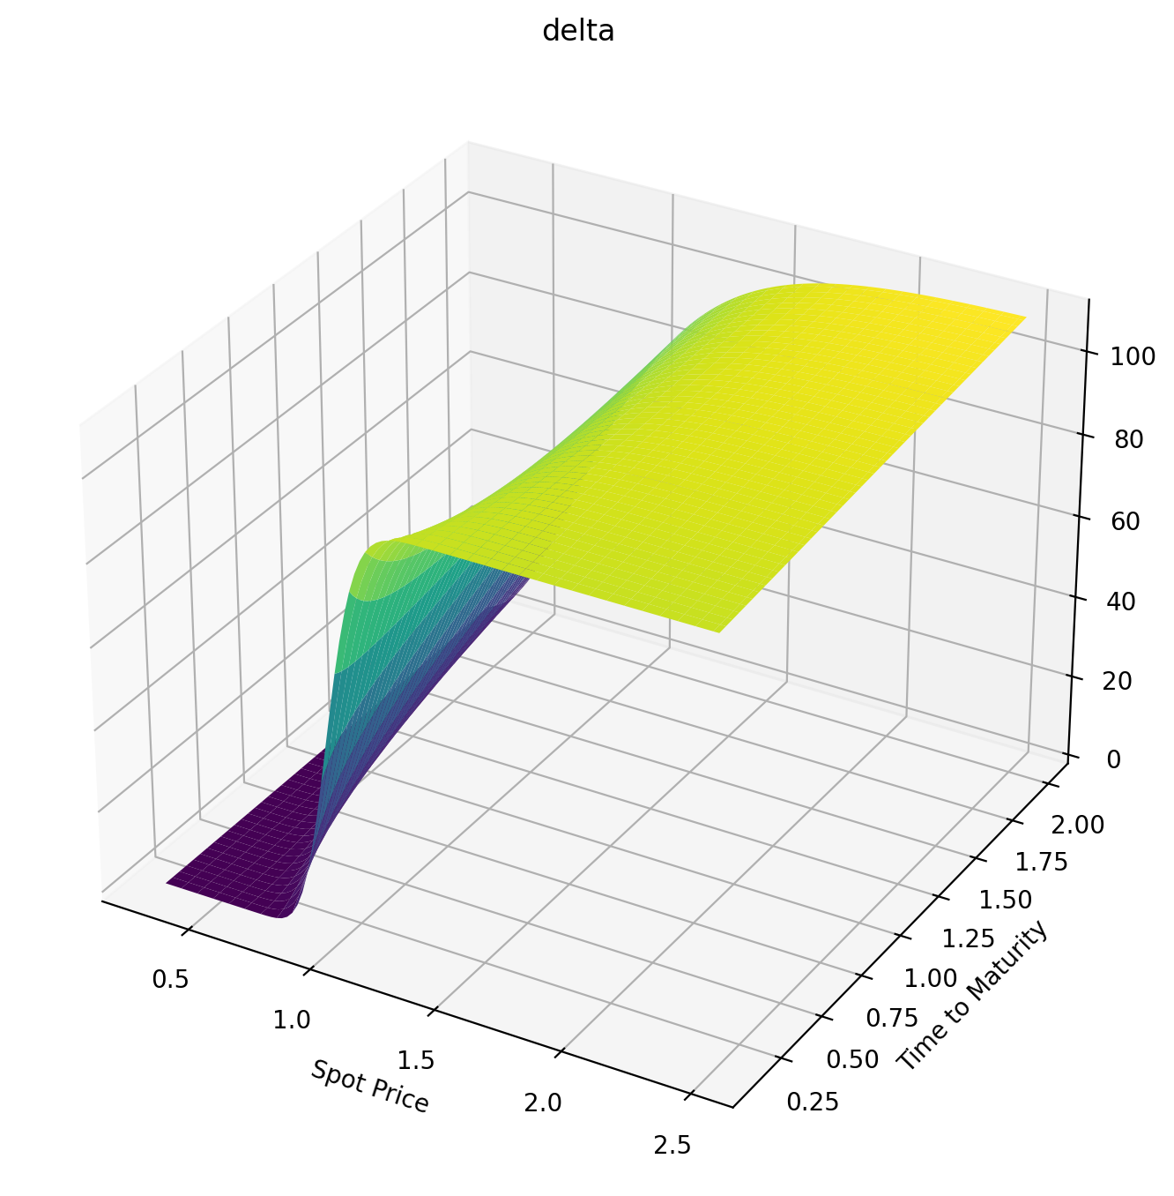
 | 0.3 | 0.322 | 0.344 | 0.366 | 0.388 | 0.41 | 0.432 | 0.454 | 0.476 | 0.498 | 0.52 | 0.542 | 0.564 | 0.586 | 0.608
0.098630136986 | 3.5809579278E-34 | 2.615165646E-30 | 6.7211976415E-27 | 7.0921835413E-24 | 3.4803514632E-21 | 8.7954620351E-19 | 1.2453870685E-16 | 1.0600694829E-14 | 5.7557860521E-13 | 2.096482004E-11 | 5.3482936862E-10 | 9.9177054896E-09 | 1.3806184374E-07 | 1.4839325695E-06 | 1.2622565827E-05
0.11780821918 | 1.3523515579E-28 | 2.3626196794E-25 | 1.7207160017E-22 | 5.9432300115E-20 | 1.0804262593E-17 | 1.1258026053E-15 | 7.2154185751E-14 | 3.0171149206E-12 | 8.6504215458E-11 | 1.7739777909E-09 | 2.6980139158E-08 | 3.139674372E-07 | 2.8723646905E-06 | 2.1153675363E-05 | 0.00012803975183
0.13698630137 | 1.4487844993E-24 | 9.0314368594E-22 | 2.6507526188E-19 | 4.0920944073E-17 | 3.633997503E-15 | 1.9977059782E-13 | 7.2235427302E-12 | 1.8075376408E-10 | 3.2669908486E-09 | 4.4234606458E-08 | 4.6291358439E-07 | 3.8465581922E-06 | 2.5980588919E-05 | 0.00014558329741 | 0.0006890611971
0.15616438356 | 1.6282520641E-21 | 4.6613354795E-19 | 6.8854986188E-17 | 5.7832873809E-15 | 2.9878106354E-13 | 1.0125761396E-11 | 2.3744443931E-10 | 4.028479378E-09 | 5.1349345702E-08 | 5.0778396566E-07 | 4.0042731536E-06 | 2.5786063063E-05 | 0.00013842749656 | 0.00063075472741 | 0.0024783880247
0.17534246575 | 4.009767033E-19 | 6.2448729167E-17 | 5.3899158556E-15 | 2.8110314988E-13 | 9.5015273196E-12 | 2.2044732245E-10 | 3.6819456293E-09 | 4.607079978E-08 | 4.4666073335E-07 | 3.4529460949E-06 | 2.1814505454E-05 | 0.00011504493419 | 0.00051590071485 | 0.0019991085909 | 0.0067892047381
0.19452054795 | 3.381998251E-17 | 3.2284260294E-15 | 1.8085622712E-13 | 6.4282946134E-12 | 1.5443253476E-10 | 2.6411435922E-09 | 3.3569467411E-08 | 3.2873946671E-07 | 2.5570764691E-06 | 1.6213884133E-05 | 8.5693044779E-05 | 0.00038482331235 | 0.0014930647545 | 0.0050783530838 | 0.015337199115
0.21369863014 | 1.3013728148E-15 | 8.307750186E-14 | 3.2620268056E-12 | 8.4587872533E-11 | 1.5345853453E-09 | 2.0421843291E-08 | 2.0733860121E-07 | 1.65974489E-06 | 1.0771074132E-05 | 5.8025874296E-05 | 0.00026482146778 | 0.0010420048195 | 0.0035890883313 | 0.010966542193 | 0.03007410858
0.23287671233 | 2.7696782214E-14 | 1.2626562931E-12 | 3.6821735945E-11 | 7.333074011E-10 | 1.0516371839E-08 | 1.1343815047E-07 | 9.542582061E-07 | 6.45271479E-06 | 3.5983822042E-05 | 0.00016913316654 | 0.00068269450484 | 0.0024049572997 | 0.0074981595434 | 0.02094489038 | 0.052982976691
0.25205479452 | 3.7284019551E-13 | 1.2769386496E-11 | 2.8922727182E-10 | 4.602800672E-09 | 5.4057138321E-08 | 4.8781433932E-07 | 3.4976197891E-06 | 2.0492556517E-05 | 0.00010046746763 | 0.00042056303029 | 0.0015294416613 | 0.0049047800828 | 0.01405150304 | 0.036371204411 | 0.08590844934
0.27123287671 | 3.4957344944E-12 | 9.3614014993E-11 | 1.7060592433E-09 | 2.2386423115E-08 | 2.2140507372E-07 | 1.7136769009E-06 | 1.0709318154E-05 | 5.5467990835E-05 | 0.00024342555995 | 0.00092236359748 | 0.0030665732504 | 0.0090711276296 | 0.024163997868 | 0.058580169858 | 0.1304425293
0.2904109589 | 2.4509184843E-11 | 5.2993960942E-10 | 7.9942661446E-09 | 8.869667511E-08 | 7.5547604567E-07 | 5.1168778953E-06 | 2.8375894852E-05 | 0.00013203390758 | 0.00052625259702 | 0.0018286097249 | 0.0056236518104 | 0.015507380584 | 0.038777965503 | 0.088804800715 | 0.18786440067
0.3095890411 | 1.3556307988E-10 | 2.4293960762E-09 | 3.1045026262E-08 | 2.9728570283E-07 | 2.2209640441E-06 | 1.3380368186E-05 | 6.6816527972E-05 | 0.00028299779957 | 0.00103659053 | 0.0033384189824 | 0.0095882753977 | 0.024860834509 | 0.058812875992 | 0.12812336249 | 0.25912307974
0.32876712329 | 6.1635325547E-10 | 9.3548066317E-09 | 1.0322114749E-07 | 8.6770457787E-07 | 5.7724328456E-06 | 3.1354142321E-05 | 0.00014270458757 | 0.00055618233018 | 0.0018905839253 | 0.0056931189712 | 0.015391668665 | 0.037792726577 | 0.085125510786 | 0.17742996937 | 0.34484952785
0.34794520548 | 2.3786723405E-09 | 3.1134069112E-08 | 3.0140312102E-07 | 2.2559649448E-06 | 1.3534057038E-05 | 6.7031490786E-05 | 0.00028089426069 | 0.0010165883003 | 0.0032331195883 | 0.0091703154028 | 0.023492266694 | 0.054951392272 | 0.1184818618 | 0.23742427769 | 0.44538647521
0.36712328767 | 7.992865425E-09 | 9.1606834383E-08 | 7.88638096E-07 | 5.3192096217E-06 | 2.9086258735E-05 | 0.00013261622212 | 0.00051605068003 | 0.0017476208377 | 0.0052361693729 | 0.014075884056 | 0.034359281204 | 0.076950332363 | 0.15954001324 | 0.30861506132 | 0.56082703448
0.38630136986 | 2.3867143112E-08 | 2.4266058886E-07 | 1.8792400785E-06 | 1.1539095109E-05 | 5.8037618109E-05 | 0.00024558818009 | 0.00089391722698 | 0.0028512951106 | 0.0080955775981 | 0.020734920229 | 0.048457658585 | 0.10435178808 | 0.20884224086 | 0.39133293388 | 0.69105597801
0.40547945205 | 6.4391622522E-08 | 5.872953667E-07 | 4.132050719E-06 | 2.3301669053E-05 | 0.00010864707642 | 0.00042967421147 | 0.0014721106495 | 0.0044474698004 | 0.012026741118 | 0.029482530396 | 0.066235267418 | 0.13765563553 | 0.26681424409 | 0.48574840002 | 0.83578983102
0.42465753425 | 1.5911037125E-07 | 1.3144904324E-06 | 8.4744066361E-06 | 4.4224469327E-05 | 0.00019245394709 | 0.00071564551845 | 0.0023203969107 | 0.0066722494311 | 0.01725964371 | 0.040655133047 | 0.088112684226 | 0.17729296589 | 0.33376951035 | 0.59189239718 | 0.99461360677
0.44383561644 | 3.6416896504E-07 | 2.7482566737E-06 | 1.6356541547E-05 | 7.9515705228E-05 | 0.00032487211749 | 0.0011418846625 | 0.0035204562832 | 0.009675747869 | 0.024033659083 | 0.054582711274 | 0.11447560766 | 0.22362352444 | 0.40991708837 | 0.70967735461 | 1.1670131517
0.46301369863 | 7.7935026525E-07 | 5.4124680485E-06 | 2.9933166802E-05 | 0.00013634656666 | 0.0005257091583 | 0.0017546908996 | 0.0051651886242 | 0.013619421117 | 0.032592457938 | 0.071582263075 | 0.14566971418 | 0.2769361516 | 0.49537138918 | 0.83891748851 | 1.3524028001
0.48219178082 | 1.5719251346E-06 | 1.0111978325E-05 | 5.2266288525E-05 | 0.00022421625595 | 0.00081957918764 | 0.0026083166968 | 0.0073576370883 | 0.018673167689 | 0.043179266019 | 0.091952540774 | 0.18199764846 | 0.33745143322 | 0.59016296716 | 0.97934757033 | 1.5501484745
0.50136986301 | 3.0083025219E-06 | 1.8029297842E-05 | 8.7541281825E-05 | 0.00035529009416 | 0.0012361884191 | 0.0037647484642 | 0.010209621917 | 0.025012369214 | 0.056032636227 | 0.11597006005 | 0.2237177924 | 0.40532587661 | 0.69424952519 | 1.130639774 | 1.7595866064
0.52054794521 | 5.4940861948E-06 | 3.0834891582E-05 | 0.00014128704102 | 0.00054469356124 | 0.0018104827335 | 0.0052932594546 | 0.013840178107 | 0.032815010644 | 0.071382825996 | 0.14388628655 | 0.27104445386 | 0.48065705268 | 0.80752662569 | 1.2924184578 | 1.9800393587
0.5397260274 | 9.6226748516E-06 | 5.0808105605E-05 | 0.00022059069337 | 0.00081074879263 | 0.0025826561564 | 0.0072697722902 | 0.018373884901 | 0.0422589845 | 0.089448814188 | 0.17592586663 | 0.3241491416 | 0.56348926446 | 0.92983777458 | 1.464272897 | 2.210826662
0.55890410959 | 1.6232030312E-05 | 8.0964934081E-05 | 0.00033429781525 | 0.0011751442819 | 0.0035980270537 | 0.009776073231 | 0.023939164224 | 0.053519650871 | 0.11043594965 | 0.21228574987 | 0.3831626326 | 0.6538194094 | 1.0609836834 | 1.6457680834 | 2.4512755583
0.57808219178 | 2.6468737657E-05 | 0.00012518835653 | 0.00049319016068 | 0.0016630328211 | 0.0049067948478 | 0.012898921025 | 0.030666611822 | 0.066767696372 | 0.13453419463 | 0.25313504847 | 0.44817758339 | 0.75160279314 | 1.2007306145 | 1.8364537566 | 2.7007273053
0.59726027397 | 4.1858037284E-05 | 0.00018835681266 | 0.00071013440708 | 0.0023030566708 | 0.0065636940736 | 0.016729091016 | 0.03868741087 | 0.082167312053 | 0.16191690826 | 0.29861548623 | 0.51925148221 | 0.85675872602 | 1.348817784 | 2.0358718613 | 2.9585426406
0.61643835616 | 6.4378155774E-05 | 0.00027646651375 | 0.0010001971463 | 0.003127302338 | 0.0086275648139 | 0.021360391088 | 0.048131864447 | 0.099874692162 | 0.1927401056 | 0.34884230312 | 0.59640978042 | 0.96917579152 | 1.5049638434 | 2.2435626232 | 3.2241055538
0.63561643836 | 9.6537020362E-05 | 0.00039674366399 | 0.0013807231294 | 0.0041711900356 | 0.011160859274 | 0.02688868086 | 0.059128071247 | 0.1200368425 | 0.22714212448 | 0.40390549806 | 0.67964907877 | 1.0887167196 | 1.6688724891 | 2.4590694337 | 3.4968258576
0.65479452055 | 0.00014144931767 | 0.00055774322134 | 0.0018713754765 | 0.0054733048612 | 0.014229103789 | 0.033410919898 | 0.071800758675 | 0.14279067795 | 0.26524363336 | 0.46387130992 | 0.76894027496 | 1.2152228316 | 1.8402372685 | 2.681942717 | 3.7761408059
0.67397260274 | 0.00020291184663 | 0.00076943149865 | 0.0024941380886 | 0.007075178006 | 0.017900334251 | 0.041024265133 | 0.086270279087 | 0.16826238317 | 0.30714791713 | 0.52878385331 | 0.86423160513 | 1.3485180461 | 2.0187456552 | 2.9117429384 | 4.0615159606
0.69315068493 | 0.0002854752057 | 0.0010432506336 | 0.0032732817933 | 0.0090210269685 | 0.022244521068 | 0.049825232438 | 0.10265176837 | 0.19656700733 | 0.35294138367 | 0.59866684135 | 0.96545153275 | 1.4884124535 | 2.2040824736 | 3.148042891 | 4.3524454759
0.71232876712 | 0.00039451002722 | 0.0013921636865 | 0.0042352967851 | 0.011357463898 | 0.027332997599 | 0.059908932617 | 0.12105446115 | 0.2278082628 | 0.40269423984 | 0.67352534161 | 1.0725114547 | 1.6347054769 | 2.395932746 | 3.3904293846 | 4.6484519338
0.73150684932 | 0.00053626620669 | 0.0018306798198 | 0.0054087946858 | 0.014133180943 | 0.033237903681 | 0.071368388023 | 0.14158115344 | 0.26207849814 | 0.45646129286 | 0.75334752293 | 1.1853082075 | 1.7871886439 | 2.593984036 | 3.6385044412 | 4.9490858438
0.75068493151 | 0.00071792385044 | 0.00237485964 | 0.0068243840678 | 0.017398620929 | 0.040031653631 | 0.084293932634 | 0.16432780117 | 0.29945881719 | 0.51428283909 | 0.83810636165 | 1.3037263655 | 1.9456480003 | 2.7979283536 | 3.891886085 | 5.253924892
0.7698630137 | 0.00094763496267 | 0.0030423013258 | 0.00851452357 | 0.02120564094 | 0.047786435909 | 0.098772695717 | 0.18938324179 | 0.34001931813 | 0.57618560843 | 0.92776128354 | 1.4276403321 | 2.1098661946 | 3.0074636825 | 4.1502088058 | 5.5625730137
0.78904109589 | 0.0012345551945 | 0.0038521086122 | 0.010513356838 | 0.025607175497 | 0.056573749708 | 0.11488816705 | 0.21682902545 | 0.3838194287 | 0.64218373842 | 1.0222597253 | 1.5569162265 | 2.279624267 | 3.2222951839 | 4.4131237578 | 5.8746593417
0.80821917808 | 0.0015888652695 | 0.0048248420521 | 0.012856533463 | 0.030656905102 | 0.066463981989 | 0.13271984014 | 0.24673934232 | 0.43090831662 | 0.71227975656 | 1.1215386049 | 1.6914135771 | 2.4547031712 | 3.4421361247 | 4.6802987476 | 6.1898370778
0.82739726027 | 0.0020217819731 | 0.0059824552298 | 0.015581019904 | 0.036408934952 | 0.077526026983 | 0.15234292858 | 0.27918103301 | 0.48132535655 | 0.78646555427 | 1.2255256937 | 1.8309868297 | 2.6348850607 | 3.6667085725 | 4.9514180574 | 6.5077823197
0.84657534247 | 0.0025455588349 | 0.0073482177725 | 0.018724904135 | 0.042917487752 | 0.089826948963 | 0.17382815027 | 0.31421366959 | 0.53510063758 | 0.86472333928 | 1.3341408885 | 1.975486685 | 2.819954364 | 3.8957438942 | 5.2261821391 | 6.8281928706
0.86575342466 | 0.0031734768458 | 0.0089466270936 | 0.022327197391 | 0.050236613654 | 0.10343168801 | 0.19724157333 | 0.35188969577 | 0.59225549765 | 0.94702655642 | 1.4472973828 | 2.1247612763 | 3.0096986771 | 4.1289830899 | 5.5043072102 | 7.1507870525
0.88493150685 | 0.0039198257282 | 0.010803310831 | 0.026427636051 | 0.058419919623 | 0.11840280777 | 0.22264451775 | 0.39225461576 | 0.65280307339 | 1.0333407697 | 1.5649027385 | 2.2786572023 | 3.203909493 | 4.3661769908 | 5.785524778 | 7.4753025371
0.90410958904 | 0.0047998764149 | 0.012944921913 | 0.031066486292 | 0.067520319785 | 0.13480028346 | 0.25009350664 | 0.43534722211 | 0.71674885569 | 1.1236245005 | 1.6868598623 | 2.4370204262 | 3.4023827912 | 4.6070863432 | 6.06958111 | 7.8014952066
0.92328767123 | 0.0058298455043 | 0.015399028098 | 0.036284353769 | 0.077589807742 | 0.15268132807 | 0.27964026105 | 0.48119985426 | 0.78409124337 | 1.2178300187 | 1.8130678904 | 2.5996970552 | 3.6049195053 | 4.8514818014 | 6.3562366697 | 8.1291380527
...

Gamma
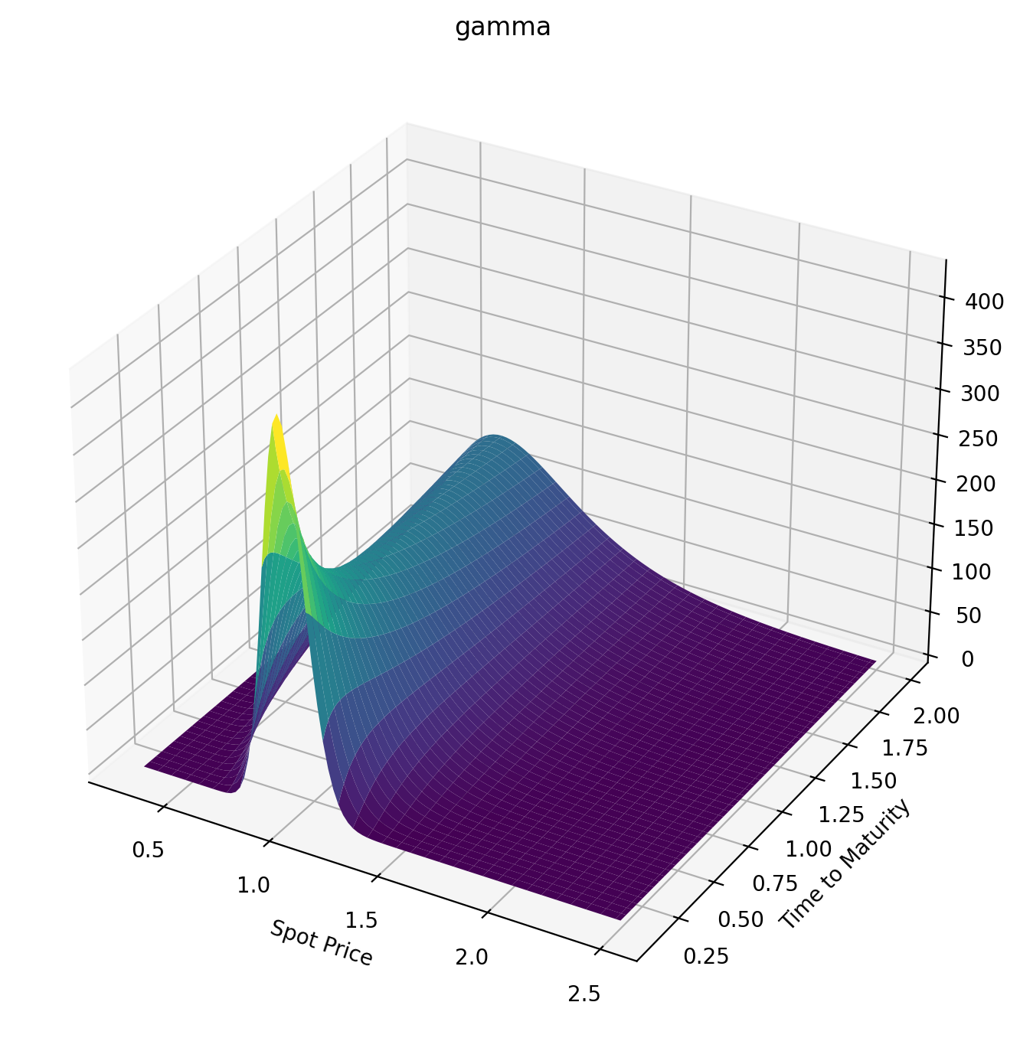
 | 0.3 | 0.322 | 0.344 | 0.366 | 0.388 | 0.41 | 0.432 | 0.454 | 0.476 | 0.498 | 0.52 | 0.542 | 0.564 | 0.586 | 0.608
0.098630136986 | 6.9943530146E-32 | 5.0226838582E-28 | 1.2610795081E-24 | 1.2908282201E-21 | 6.1002462569E-19 | 1.4740036139E-16 | 1.9818603924E-14 | 1.5916280655E-12 | 8.1056753543E-11 | 2.7544070914E-09 | 6.5238626499E-08 | 1.1182903303E-06 | 1.4333147391E-05 | 0.00014132251547 | 0.0010989451647
0.11780821918 | 2.576721689E-26 | 4.3790997365E-23 | 3.07839867E-20 | 1.0183422674E-17 | 1.7599801459E-15 | 1.7315937544E-13 | 1.0414439815E-11 | 4.0642222441E-10 | 1.082286598E-08 | 2.0527645737E-07 | 2.8767895545E-06 | 3.0745919872E-05 | 0.00025756388081 | 0.00173210778 | 0.0095485910022
0.13698630137 | 2.6713131478E-22 | 1.6021675317E-19 | 4.4872026635E-17 | 6.5596780173E-15 | 5.478498564E-13 | 2.8153051673E-11 | 9.4667212723E-10 | 2.1931168124E-08 | 3.6559855302E-07 | 4.5508891236E-06 | 4.3661235535E-05 | 0.00033178556038 | 0.002044798907 | 0.010433246928 | 0.04487360798
0.15616438356 | 2.8876081251E-19 | 7.8711135922E-17 | 1.0981930675E-14 | 8.6508727437E-13 | 4.166250814E-11 | 1.3095267001E-09 | 2.8360045117E-08 | 4.4282082553E-07 | 5.1797356422E-06 | 4.6890435944E-05 | 0.00033780005425 | 0.0019836079789 | 0.0096939058017 | 0.040146404157 | 0.14314417772
0.17534246575 | 6.8108005474E-17 | 1.0005151762E-14 | 8.084624762E-13 | 3.9227967067E-11 | 1.2272663509E-09 | 2.6245747013E-08 | 4.0271102265E-07 | 4.6168528381E-06 | 4.0922965455E-05 | 0.00028872062113 | 0.0016621753565 | 0.0079773883621 | 0.032514591779 | 0.11437593602 | 0.35217308573
0.19452054795 | 5.4872935058E-15 | 4.8999385827E-13 | 2.5505927638E-11 | 8.3785893844E-10 | 1.8524098646E-08 | 2.9058993693E-07 | 3.3792279136E-06 | 3.0217174926E-05 | 0.00021429065738 | 0.0012372607896 | 0.0059480519637 | 0.024273484055 | 0.085505444151 | 0.26380133197 | 0.72194687194
0.21369863014 | 2.0139845781E-13 | 1.1940288554E-11 | 4.3287347201E-10 | 1.0317313442E-08 | 1.7145719139E-07 | 2.0848020948E-06 | 1.9303769016E-05 | 0.00014073201414 | 0.00083089317401 | 0.0040689648036 | 0.016868979484 | 0.060255920629 | 0.18829014779 | 0.52158274606 | 1.2957275538
0.23287671233 | 4.0860128918E-12 | 1.7191754257E-10 | 4.6041108174E-09 | 8.3895695998E-08 | 1.0979502989E-06 | 1.0787680681E-05 | 8.2551164301E-05 | 0.00050733801348 | 0.0025697068005 | 0.01096525291 | 0.04016566522 | 0.12835265156 | 0.36285640003 | 0.91858830402 | 2.1046240062
0.25205479452 | 5.2435840997E-11 | 1.6485482764E-09 | 3.4135186735E-08 | 4.9517155753E-07 | 5.2905568455E-06 | 4.3376866827E-05 | 0.00028234486884 | 0.0015010467816 | 0.0066755452752 | 0.025343849144 | 0.083576683161 | 0.24299813091 | 0.6310002258 | 1.4799173462 | 3.1658087707
0.27123287671 | 4.689078424E-10 | 1.1473600259E-08 | 1.9041840363E-07 | 2.2703682876E-06 | 2.0375062203E-05 | 0.00014298750491 | 0.00080987545778 | 0.0038012239189 | 0.015117119336 | 0.051909663536 | 0.1564088483 | 0.4193022796 | 1.0121641365 | 2.2230937842 | 4.4833390525
0.2904109589 | 3.138035795E-09 | 6.1748111413E-08 | 8.4548275163E-07 | 8.5010744438E-06 | 6.5562851651E-05 | 0.00040193815755 | 0.0020174625151 | 0.0084978337156 | 0.03066809648 | 0.096514601201 | 0.26888292109 | 0.67176339681 | 1.5219862183 | 3.1576910576 | 6.0503784108
0.3095890411 | 1.6583276994E-08 | 2.6951772277E-07 | 3.1173723912E-06 | 2.6991776252E-05 | 0.00018225935655 | 0.00099246960494 | 0.0044807656209 | 0.017165053564 | 0.056892686799 | 0.16586783397 | 0.43141104249 | 1.0132379434 | 2.1715845831 | 4.28593274 | 7.851898679
0.32876712329 | 7.2115749739E-08 | 9.8965746423E-07 | 9.8599885597E-06 | 7.4800718077E-05 | 0.00044908103078 | 0.002202141674 | 0.0090532988614 | 0.031891415483 | 0.098041838088 | 0.26716200801 | 0.65393069878 | 1.4542512804 | 2.9674444488 | 5.603827997 | 9.8672981588
0.34794520548 | 2.6650614101E-07 | 3.1456868618E-06 | 2.7439603076E-05 | 0.00018504329008 | 0.0010005542592 | 0.0044693105313 | 0.016903959767 | 0.055261902019 | 0.158882649 | 0.40768024691 | 0.94537035548 | 2.0026418475 | 3.9117249195 | 7.1025075218 | 12.072656012
0.36712328767 | 8.585411319E-07 | 8.8530597585E-06 | 6.8549818907E-05 | 0.00041597799187 | 0.0020478755286 | 0.0084137939427 | 0.029531830697 | 0.090296531934 | 0.24449020248 | 0.59443420465 | 1.3132762865 | 2.6634820888 | 5.0028135058 | 8.7695433746 | 14.44252748
0.38630136986 | 2.4607131176E-06 | 2.2464052612E-05 | 0.00015622392663 | 0.00086198182951 | 0.0038995666789 | 0.014858625296 | 0.048756663778 | 0.1403558938 | 0.36002979342 | 0.83386447614 | 1.763597576 | 3.439202481 | 6.2359928619 | 10.590132431 | 16.951288093
0.40547945205 | 6.3797296957E-06 | 5.2153452872E-05 | 0.00032905406329 | 0.001665656545 | 0.0069797662788 | 0.024840280757 | 0.076687060605 | 0.20902653623 | 0.51055181631 | 1.1316174061 | 2.300607506 | 4.3298475003 | 7.6041250946 | 12.548090609 | 19.574083871
0.42465753425 | 1.5166436322E-05 | 0.00011212706666 | 0.00064745367777 | 0.0030300733662 | 0.011842210944 | 0.039606454933 | 0.11567081007 | 0.29999882216 | 0.70081430819 | 1.4923993669 | 2.9269316397 | 5.3334041037 | 9.0982945182 | 14.626647295 | 22.287460871
0.44383561644 | 3.3433814978E-05 | 0.00022547553053 | 0.0012006411376 | 0.0052300976297 | 0.019178541525 | 0.060601978914 | 0.16823304871 | 0.41694784626 | 0.93514123205 | 1.9199012894 | 3.6436521542 | 6.4461577883 | 10.708376772 | 16.809052929 | 25.069746535
0.46301369863 | 6.8989558983E-05 | 0.00042762457498 | 0.0021139078334 | 0.0086218253867 | 0.029820258641 | 0.089444603988 | 0.23700805707 | 0.56342525046 | 1.2173190001 | 2.4167819084 | 4.4504612045 | 7.6630449853 | 12.423521008 | 19.079023933 | 27.901246514
0.48219178082 | 0.00013430825397 | 0.00077026238842 | 0.0035556798647 | 0.013649371388 | 0.04473431465 | 0.12789304813 | 0.32466992491 | 0.74276694128 | 1.55052976 | 2.984696741 | 5.3458410468 | 8.9779819293 | 14.232543868 | 21.421052655 | 30.764309316
0.50136986301 | 0.00024834030562 | 0.0013255663691 | 0.0057438898749 | 0.020848519291 | 0.065012875075 | 0.17780995758 | 0.43386632972 | 0.95801922123 | 1.9373174884 | 3.6243602315 | 6.3272539213 | 10.384158845 | 16.124241021 | 23.820609334 | 33.643299915
0.52054794521 | 0.00043862444955 | 0.0021905130353 | 0.0089512353107 | 0.030847030844 | 0.091858169166 | 0.24112236352 | 0.56715853796 | 1.2118838795 | 2.3795816691 | 4.3356299326 | 7.3913295159 | 11.874294526 | 18.08762555 | 26.264260267 | 36.524513594
0.5397260274 | 0.0007436421013 | 0.0034910394889 | 0.013508995524 | 0.04436167276 | 0.12656357149 | 0.31978192138 | 0.72696963688 | 1.5066813763 | 2.8785929431 | 5.1176034839 | 8.5340418805 | 13.440850557 | 20.112103859 | 28.739722726 | 39.396053133
0.55890410959 | 0.0012153284349 | 0.0053858318824 | 0.019809195276 | 0.062192233632 | 0.17049213337 | 0.41572680538 | 0.91554204325 | 1.8443303496 | 3.4350253148 | 5.968721107 | 9.7508708516 | 15.076207098 | 22.187599716 | 31.235873459 | 42.247686024
0.57808219178 | 0.0019216392456 | 0.0080695421627 | 0.028305020512 | 0.085212957451 | 0.2250537461 | 0.53084667332 | 1.1349045612 | 2.2263411741 | 4.0490000329 | 6.8868681583 | 11.036945437 | 16.772803582 | 24.304636272 | 33.742724227 | 45.070693396
0.59726027397 | 0.0029490653869 | 0.011775273669 | 0.039509501546 | 0.11436191429 | 0.29168200187 | 0.66695167091 | 1.3868486843 | 2.6538211203 | 4.7201369673 | 7.8694738518 | 12.387168323 | 18.523248461 | 26.454384757 | 36.251374839 | 47.857718648
0.61643835616 | 0.0044049877243 | 0.016776223182 | 0.053992570794 | 0.15062886876 | 0.3718116548 | 0.82574604623 | 1.6729134392 | 3.1274886898 | 5.4476100545 | 8.9136035618 | 13.79632182 | 20.320402271 | 28.628687314 | 38.753951702 | 50.602621004
0.63561643836 | 0.0064197740579 | 0.023386416405 | 0.072376672843 | 0.19504220254 | 0.46685740052 | 1.0088066116 | 1.9943778262 | 3.6476948729 | 6.2302041023 | 10.016043132 | 15.259156324 | 22.157438192 | 30.820060165 | 41.243537896 | 53.300337244
0.65479452055 | 0.0091485337117 | 0.03196052126 | 0.09533115284 | 0.24865541046 | 0.57819450742 | 1.2175660261 | 2.3522597896 | 4.2144493271 | 7.0663708974 | 11.173374398 | 16.770462772 | 24.02788394 | 33.021682225 | 43.714099184 | 55.946753434
0.67397260274 | 0.012772463594 | 0.042892765524 | 0.12356567633 | 0.3125336304 | 0.70714165957 | 1.4533006769 | 2.7473206184 | 4.8274497564 | 7.9542831182 | 12.382041697 | 18.325130806 | 25.925648437 | 35.227373233 | 46.160409163 | 58.538587515
0.69315068493 | 0.01749973965 | 0.056615020349 | 0.15782294242 | 0.38774059564 | 0.85494621961 | 1.7171228016 | 3.1800737159 | 5.4861130633 | 8.8918850227 | 13.638409537 | 19.918194407 | 27.845036272 | 37.431564669 | 48.577975756 | 61.073282922
0.71232876712 | 0.023565928099 | 0.073594137994 | 0.19887094631 | 0.47532632222 | 1.0227719915 | 2.0099764113 | 3.6507967488 | 6.1896071214 | 9.8769392566 | 14.938811877 | 21.544866699 | 29.780752502 | 39.62926599 | 50.962970569 | 63.548912988
0.73150684932 | 0.031233910318 | 0.094328650786 | 0.24749502979 | 0.57631576801 | 1.2116894609 | 2.3326365284 | 4.1595462893 | 6.9368822645 | 10.907069421 | 16.279593615 | 23.200565555 | 31.727899976 | 41.816028136 | 53.312162057 | 65.964095586
0.75068493151 | 0.040793332743 | 0.1193449492 | 0.30448993396 | 0.69169863013 | 1.4226684136 | 2.6857112457 | 4.706174176 | 7.7267018105 | 11.979798262 | 17.657144996 | 24.880931457 | 33.681970982 | 43.987905804 | 55.622853086 | 68.317917336
0.7698630137 | 0.052559608012 | 0.14919306117 | 0.37065203877 | 0.82242038423 | 1.656572774 | 3.0696461198 | 5.2903449318 | 8.557671123 | 13.09258152 | 19.067929671 | 26.581838931 | 35.638834687 | 46.141419581 | 57.892823131 | 70.609866591
0.78904109589 | 0.066872505473 | 0.18444215324 | 0.44677194264 | 0.96937461517 | 1.9141574704 | 3.4847304459 | 5.9115536925 | 9.4282648702 | 14.242837572 | 20.508507134 | 28.299402716 | 37.594721587 | 48.27351875 | 60.120275198 | 72.839774421
0.80821917808 | 0.08409437806 | 0.22567586842 | 0.5336275043 | 1.1333966437 | 2.1960671111 | 3.9311049924 | 6.5691441964 | 10.336852266 | 15.427973108 | 21.975550256 | 30.029979664 | 39.546205926 | 50.381545345 | 62.303787378 | 75.007762797
0.82739726027 | 0.10460807844 | 0.27348760631 | 0.6319774385 | 1.3152584183 | 2.5028362454 | 4.4087708225 | 7.2623264823 | 11.28172018 | 16.645405117 | 23.465858568 | 31.770167242 | 41.490186858 | 52.463199819 | 64.442268868 | 77.114199234
0.84657534247 | 0.12881462063 | 0.32847584003 | 0.74255553007 | 1.5156646126 | 2.8348909847 | 4.9175988722 | 7.9901940221 | 12.261094084 | 17.892579482 | 24.976367904 | 33.516799359 | 43.423868948 | 54.516508603 | 66.5349202 | 79.159657196
0.86575342466 | 0.15713064413 | 0.39123955157 | 0.8660655059 | 1.7352498518 | 3.192551766 | 5.4573400022 | 8.7517400859 | 13.273156845 | 19.166986504 | 26.504156951 | 35.266940139 | 45.344742495 | 56.53979367 | 68.581197432 | 81.144881591
0.88493150685 | 0.18998573678 | 0.46237385462 | 1.0031765833 | 1.9745769737 | 3.576037052 | 6.0276352834 | 9.5458731931 | 14.31606546 | 20.466173673 | 28.04645121 | 37.017876159 | 47.250564023 | 58.531644176 | 70.580779995 | 83.070758802
0.90410958904 | 0.22781966969 | 0.54246586043 | 1.1545196952 | 2.2341362257 | 3.9854677796 | 6.6280263162 | 10.371431557 | 15.387965792 | 21.787755986 | 29.600624779 | 38.767107566 | 49.139337201 | 60.490890173 | 72.533541894 | 84.938290676
0.92328767123 | 0.27107959416 | 0.63209083034 | 1.3206843784 | 2.5143452939 | 4.4208723839 | 7.2579654225 | 11.227196466 | 16.487005467 | 23.129424103 | 31.164200372 | 40.512338432 | 51.009294411 | 62.416578358 | 74.439525998 | 86.748572033
...

Vega
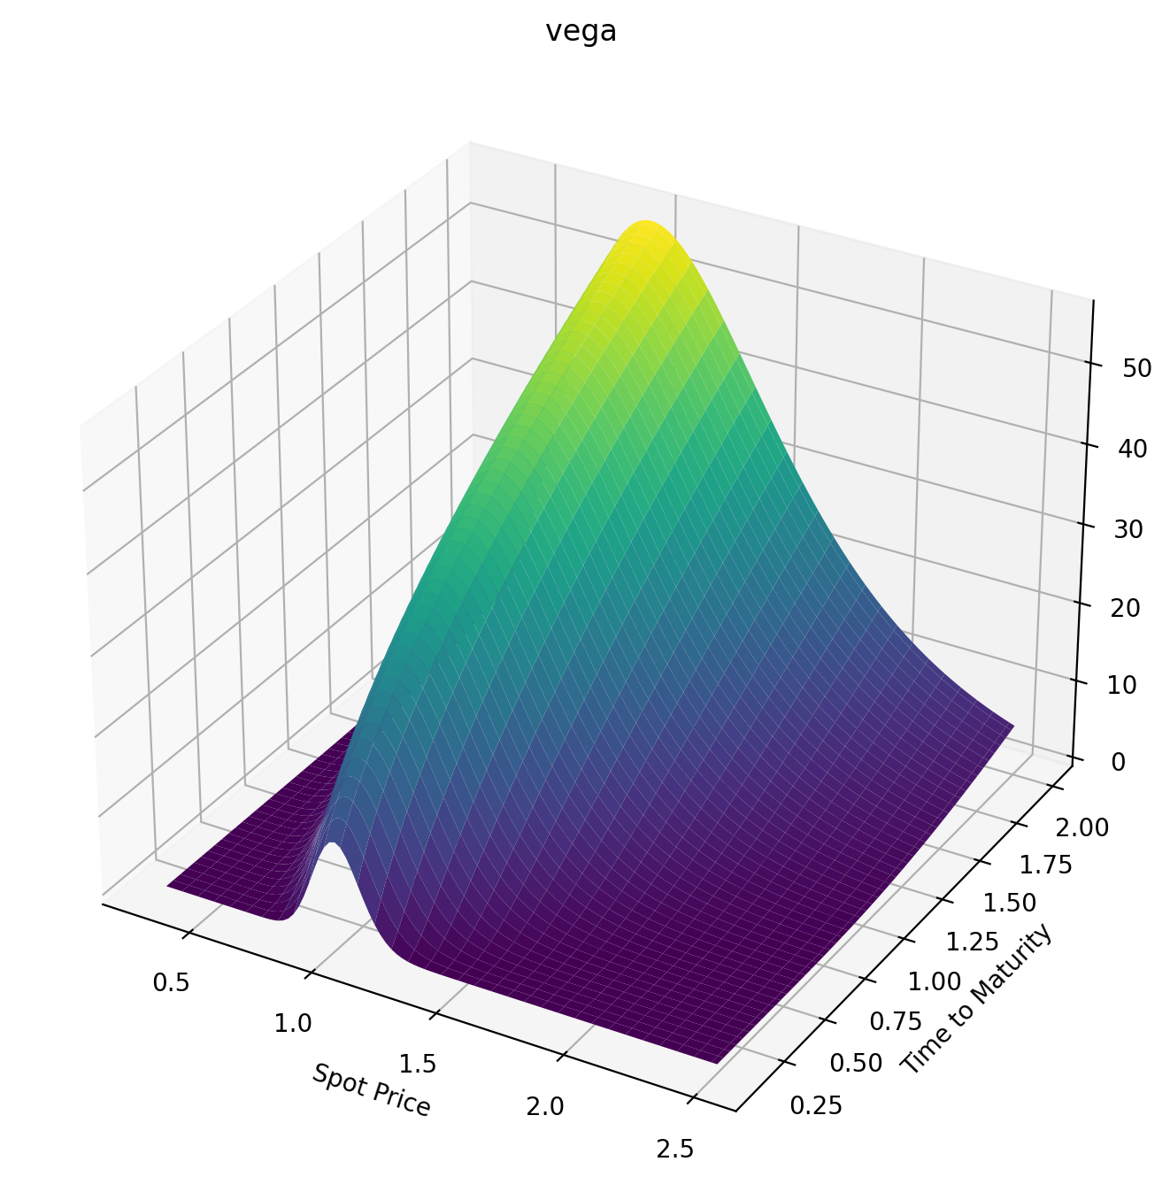
 | 0.3 | 0.322 | 0.344 | 0.366 | 0.388 | 0.41 | 0.432 | 0.454 | 0.476 | 0.498 | 0.52 | 0.542 | 0.564 | 0.586 | 0.608
0.098630136986 | 4.8720309731E-35 | 5.3416719412E-31 | 1.9052539215E-27 | 2.6196371511E-24 | 1.5916040492E-21 | 4.7757252863E-19 | 7.7561975149E-17 | 7.3582717298E-15 | 4.3472981337E-13 | 1.6885247309E-11 | 4.5154260707E-10 | 8.6498643628E-09 | 1.2283028881E-07 | 1.3319774572E-06 | 1.1320144894E-05
0.11780821918 | 3.109015366E-29 | 7.5031607009E-26 | 7.070592689E-23 | 2.9990919361E-20 | 6.4195809093E-18 | 7.611370332E-16 | 5.3974230532E-14 | 2.4401034911E-12 | 7.4200842938E-11 | 1.588148945E-09 | 2.4868699967E-08 | 2.9451741917E-07 | 2.7146493096E-06 | 1.9965093763E-05 | 0.000119734547
0.13698630137 | 4.7621666948E-25 | 3.8636419883E-22 | 1.39601896E-19 | 2.538598825E-17 | 2.5634538925E-15 | 1.5573539023E-13 | 6.0806316994E-12 | 1.6119940741E-10 | 3.0384840778E-09 | 4.2342547821E-08 | 4.5099519852E-07 | 3.7778255346E-06 | 2.5509052738E-05 | 0.00014184922245 | 0.00066184345322
0.15616438356 | 6.9050997855E-22 | 2.4611310041E-19 | 4.3142257824E-17 | 4.140659294E-15 | 2.3720102924E-13 | 8.7011732759E-12 | 2.1657390329E-10 | 3.8382143006E-09 | 5.043311765E-08 | 5.0843363367E-07 | 4.0491150031E-06 | 2.6119915991E-05 | 0.00013946414935 | 0.0006280425827 | 0.0024247705266
0.17534246575 | 2.0518146945E-19 | 3.8456597767E-17 | 3.8308048756E-15 | 2.2315248537E-13 | 8.2090643701E-12 | 2.030317142E-10 | 3.5548158688E-09 | 4.5993271441E-08 | 4.5587338207E-07 | 3.568701943E-06 | 2.2645530251E-05 | 0.00011911053912 | 0.00052939496318 | 0.0020217905083 | 0.0067322490638
0.19452054795 | 1.9951248907E-17 | 2.2319275855E-15 | 1.4122920944E-13 | 5.5096292935E-12 | 1.4202778143E-10 | 2.5597440875E-09 | 3.3790133112E-08 | 3.3959238417E-07 | 2.6841556141E-06 | 1.7150533286E-05 | 9.0687056093E-05 | 0.00040489756454 | 0.0015531703688 | 0.0051965592293 | 0.015365667899
0.21369863014 | 8.5710273798E-16 | 6.2780782752E-14 | 2.7374906457E-12 | 7.6855532108E-11 | 1.479773295E-09 | 2.0569961263E-08 | 2.1536569292E-07 | 1.7592266387E-06 | 1.1548112548E-05 | 6.2461406989E-05 | 0.000284373159 | 0.0011099217744 | 0.0037730129378 | 0.011324982883 | 0.030376880457
0.23287671233 | 1.9897322508E-14 | 1.0231753728E-12 | 3.2687542397E-11 | 6.9719296577E-10 | 1.0519825588E-08 | 1.1771524532E-07 | 1.0155441059E-06 | 6.9766206424E-06 | 3.9215369253E-05 | 0.00018454629602 | 0.00074147068624 | 0.0025865357264 | 0.0079483825239 | 0.021789392801 | 0.053875602146
0.25205479452 | 2.8716604894E-13 | 1.0940058477E-11 | 2.6847746325E-10 | 4.5361011039E-09 | 5.5664537771E-08 | 5.182289421E-07 | 3.794040634E-06 | 2.250557917E-05 | 0.00011091099345 | 0.00046384140342 | 0.0016762160489 | 0.0053161494063 | 0.014996561345 | 0.038068662089 | 0.087848874955
0.27123287671 | 2.849240369E-12 | 8.3899832574E-11 | 1.6417141767E-09 | 2.2708189191E-08 | 2.3335030104E-07 | 1.8550847053E-06 | 1.1796056054E-05 | 6.1685264067E-05 | 0.00027152894547 | 0.0010261334848 | 0.0033856675042 | 0.0098946850277 | 0.025934980256 | 0.061630096263 | 0.13403618147
0.2904109589 | 2.0928602175E-11 | 4.9281654513E-10 | 7.922375744E-09 | 9.2113444121E-08 | 8.1143771652E-07 | 5.6244425148E-06 | 3.1646639324E-05 | 0.00014833974062 | 0.00059199727743 | 0.0020488570771 | 0.0062467054096 | 0.017005467778 | 0.041819241417 | 0.093842639946 | 0.19386049321
0.3095890411 | 1.2032806677E-10 | 2.3294275133E-09 | 3.1522891022E-08 | 3.1478740676E-07 | 2.4229332673E-06 | 1.4893903653E-05 | 7.5285655251E-05 | 0.00032063668392 | 0.0011742931851 | 0.0037627407048 | 0.010705125054 | 0.027385911771 | 0.063686807958 | 0.13591684056 | 0.2684045462
0.32876712329 | 5.6515981531E-10 | 9.2026175337E-09 | 1.0695920306E-07 | 9.337702452E-07 | 6.3795794711E-06 | 3.5268391929E-05 | 0.00016217133761 | 0.00063460287185 | 0.0021543556433 | 0.006448884475 | 0.017259404136 | 0.041793533284 | 0.09251172464 | 0.188870208 | 0.35841886634
0.34794520548 | 2.2419672717E-09 | 3.1297376782E-08 | 3.1770636129E-07 | 2.4609973521E-06 | 1.5121572733E-05 | 7.6066781773E-05 | 0.00032151394747 | 0.0011668305683 | 0.0037025996231 | 0.010432097629 | 0.026441898511 | 0.060975150205 | 0.12917207929 | 0.2535133892 | 0.46434939718
0.36712328767 | 7.7125347296E-09 | 9.3798906069E-08 | 8.4346562922E-07 | 5.8700378887E-06 | 3.2799889353E-05 | 0.00015162026003 | 0.00059429199437 | 0.0020160713657 | 0.0060221414305 | 0.016071677752 | 0.038799803669 | 0.08564142026 | 0.17442958474 | 0.33045171384 | 0.58637534524
0.38630136986 | 2.3499578013E-08 | 2.5242147081E-07 | 2.0350435552E-06 | 1.2860345444E-05 | 6.5966753838E-05 | 0.00028257997341 | 0.0010348427223 | 0.0033035996815 | 0.0093451226317 | 0.023750849298 | 0.054877565743 | 0.11644751102 | 0.22891946327 | 0.42009706601 | 0.72445069067
0.40547945205 | 6.4516190148E-08 | 6.1929992703E-07 | 4.5228379782E-06 | 2.6191327323E-05 | 0.00012433269689 | 0.00049711927567 | 0.00171188636 | 0.0051723908733 | 0.01392765888 | 0.03386591815 | 0.075201765979 | 0.15397977435 | 0.29314840039 | 0.52268595445 | 0.87834516754
0.42465753425 | 1.6185659759E-07 | 1.4026149137E-06 | 9.3624249914E-06 | 5.0075792024E-05 | 0.000221538571 | 0.00083193134843 | 0.0027089196478 | 0.0077852757266 | 0.020043965089 | 0.046815949222 | 0.10026895327 | 0.19874776598 | 0.3674983838 | 0.63830067319 | 1.047682274
0.44383561644 | 3.7540410426E-07 | 2.9629270484E-06 | 1.8217365194E-05 | 9.0614882684E-05 | 0.00037588868882 | 0.0013329496437 | 0.0041239831522 | 0.011322299401 | 0.027980157571 | 0.062993510951 | 0.13053649748 | 0.25118070855 | 0.45223452205 | 0.76689136204 | 1.2319730886
0.46301369863 | 8.1281714582E-07 | 5.8883015746E-06 | 3.3575686521E-05 | 0.00015625158987 | 0.00061099596446 | 0.0020557496844 | 0.0060688603093 | 0.015977535621 | 0.038028142465 | 0.082776797047 | 0.16641627457 | 0.31162744459 | 0.54751529981 | 0.90829752048 | 1.4306454601
0.48219178082 | 1.6563824683E-06 | 1.1089026777E-05 | 5.8993139113E-05 | 0.00025821782327 | 0.0009562995744 | 0.0030656207703 | 0.0086678012045 | 0.021955597502 | 0.050479895024 | 0.10652325031 | 0.20827084662 | 0.38035898678 | 0.65340408713 | 1.0622680917 | 1.6430686197
0.50136986301 | 3.1989636126E-06 | 1.9911246956E-05 | 9.9353706728E-05 | 0.00041095067619 | 0.0014474279311 | 0.0044373214968 | 0.012055881926 | 0.029468056912 | 0.065622333701 | 0.13456467875 | 0.25641173562 | 0.45757288822 | 0.76988104026 | 1.2284796389 | 1.8685735344
0.52054794521 | 5.8898438962E-06 | 3.4267342883E-05 | 0.00016113625725 | 0.00063245640562 | 0.002126392632 | 0.0062545519795 | 0.016377114114 | 0.038729944727 | 0.083732905964 | 0.16720376522 | 0.31109938067 | 0.54339879163 | 0.89685479492 | 1.4065524139 | 2.1064694556
0.5397260274 | 1.0390712594E-05 | 5.6779577336E-05 | 0.000252675686 | 0.00094460505019 | 0.0030416109694 | 0.0086091879748 | 0.021782412985 | 0.049956462197 | 0.1050759333 | 0.20471181961 | 0.37254439419 | 0.63790464937 | 1.0341735596 | 1.5960643002 | 2.3560571563
0.55890410959 | 1.7641432388E-05 | 9.093251084E-05 | 0.00038440735828 | 0.0013733437795 | 0.0042477645907 | 0.011600328335 | 0.028427519318 | 0.063359993768 | 0.12989971107 | 0.24732759824 | 0.44090977576 | 0.74110322716 | 1.1816353727 | 1.796562726 | 2.6166393489
0.57808219178 | 2.8934619483E-05 | 0.00014122905577 | 0.0005690848994 | 0.0019488223687 | 0.0058055095253 | 0.01533320853 | 0.036470954842 | 0.079147476853 | 0.15843432284 | 0.29525700967 | 0.5163137932 | 0.85295860656 | 1.3389974001 | 2.0075747054 | 2.8875287388
0.59726027397 | 4.5997522112E-05 | 0.00021334479242 | 0.00082196317212 | 0.0027054291337 | 0.0077810579771 | 0.019918030597 | 0.046072073348 | 0.097518155292 | 0.19089010638 | 0.348673534 | 0.59883329208 | 0.97339248535 | 1.5059842307 | 2.228615197 | 3.1680541198
0.61643835616 | 7.1079241879E-05 | 0.0003142752909 | 0.0011609403809 | 0.0036817399245 | 0.010245655219 | 0.025468754997 | 0.057389253459 | 0.11866172093 | 0.22745669557 | 0.40771919741 | 0.6885072425 | 1.1022901415 | 1.6822951805 | 2.4591939792 | 3.4575648678
0.63561643836 | 0.00010704103247 | 0.0004524716086 | 0.0016066554333 | 0.0049203861836 | 0.013274975962 | 0.032101893622 | 0.070578264118 | 0.14275683119 | 0.26830255825 | 0.47250596252 | 0.78534037491 | 1.2395059776 | 1.8676106506 | 2.6988212352 | 3.7554341357
0.65479452055 | 0.0001574472423 | 0.00063795979045 | 0.0021825387993 | 0.0064678505882 | 0.016948464116 | 0.039935336237 | 0.085790821172 | 0.16996997906 | 0.31357495041 | 0.54311741522 | 0.88930679283 | 1.3848686005 | 2.0615976064 | 2.9470120314 | 4.0610610056
0.67397260274 | 0.00022665443825 | 0.00088244100681 | 0.0029148170131 | 0.0083742004411 | 0.021348638314 | 0.049087235795 | 0.10317334298 | 0.20045468479 | 0.36340021112 | 0.61961064815 | 1.0003534807 | 1.53818542 | 2.2639142544 | 3.2032898529 | 4.3738718121
0.69315068493 | 0.00031989634239 | 0.0011993698484 | 0.0038324725851 | 0.010692769857 | 0.026560383313 | 0.05967497154 | 0.12286590475 | 0.23435097438 | 0.41788432946 | 0.70201825918 | 1.11840365 | 1.6992467703 | 2.4742139977 | 3.4671893448 | 4.6933208125
0.71232876712 | 0.00044336241139 | 0.0016040091925 | 0.004967162388 | 0.013479802021 | 0.0326702447 | 0.07181420297 | 0.14500138516 | 0.27178510877 | 0.47711372171 | 0.79035039967 | 1.2433598847 | 1.867829569 | 2.6921487517 | 3.7382583898 | 5.0188903492
0.73150684932 | 0.00060426816459 | 0.0021134609106 | 0.0063530985539 | 0.016794062534 | 0.039765741505 | 0.085618022706 | 0.16970479433 | 0.31286952784 | 0.54115616522 | 0.88459682135 | 1.3751070661 | 2.0437005418 | 2.9173716959 | 4.0160596329 | 5.3500906229
0.75068493151 | 0.00081091569523 | 0.0027466724604 | 0.0080268965784 | 0.020696434184 | 0.047934708474 | 0.10119621205 | 0.19709276938 | 0.35770297485 | 0.61006184285 | 0.98472888296 | 1.5135150624 | 2.2266190422 | 3.1495395338 | 4.3001715514 | 5.6864591692
0.7698630137 | 0.0010727431569 | 0.0035244200845 | 0.010027395705 | 0.025249502583 | 0.057264677122 | 0.11865459964 | 0.22727322191 | 0.40637076966 | 0.68386445958 | 1.0907014878 | 1.6584411844 | 2.4163394997 | 3.3883143277 | 4.5901891519 | 6.02756012
0.78904109589 | 0.001400362382 | 0.0044692698884 | 0.012395456803 | 0.030517141026 | 0.067842302192 | 0.13809452086 | 0.26034512108 | 0.45894520164 | 0.76258239906 | 1.2024549313 | 1.8097324091 | 2.6126135306 | 3.633364966 | 4.8857243644 | 6.3729833062
0.80821917808 | 0.0018055841444 | 0.0056055185136 | 0.01517374289 | 0.036564101768 | 0.079752838016 | 0.15961237381 | 0.29639839581 | 0.51548601651 | 0.84621989435 | 1.3199166458 | 1.9672273803 | 2.8151917466 | 3.8843683168 | 5.1864061925 | 6.7223432545
0.82739726027 | 0.002301430909 | 0.0069591154413 | 0.018406487245 | 0.043455619743 | 0.093079667398 | 0.18329926586 | 0.33551394005 | 0.57604097426 | 0.93476819188 | 1.4430028328 | 2.1307581979 | 3.0238252904 | 4.1410101146 | 5.4918806683 | 7.0752781155
0.84657534247 | 0.0029021372094 | 0.0085575691737 | 0.022139253711 | 0.051257033636 | 0.10790388407 | 0.20924074438 | 0.3777637059 | 0.64064645863 | 1.0282066926 | 1.5716199797 | 2.3001520089 | 3.2382671316 | 4.4029856198 | 5.8018106546 | 7.431448552
0.86575342466 | 0.0036231380541 | 0.010429839662 | 0.02641869342 | 0.060033428116 | 0.12430392845 | 0.23751660406 | 0.4232108704 | 0.70932812118 | 1.1265040579 | 1.7056662594 | 2.475232414 | 3.4582731499 | 4.6700000892 | 6.1158755264 | 7.7905366137
0.88493150685 | 0.0044810459775 | 0.012606219383 | 0.031292301663 | 0.069849300106 | 0.14235527556 | 0.26820076352 | 0.47191006294 | 0.78210154575 | 1.2296192707 | 1.8450328145 | 2.6558207054 | 3.6836030302 | 4.941769085 | 6.4337707621 | 8.1522446144
0.90410958904 | 0.0054936175246 | 0.015118205426 | 0.036808178202 | 0.080768251062 | 0.16213017282 | 0.3013612035 | 0.52390764168 | 0.85897292158 | 1.3375026462 | 1.9896049292 | 2.8417369496 | 3.9140209954 | 5.2180186527 | 6.7552074664 | 8.5162940256
0.92328767123 | 0.0066797100922 | 0.01799836489 | 0.043014793818 | 0.092852706498 | 0.18369742542 | 0.33705995943 | 0.57924200828 | 0.93993971525 | 1.4500967872 | 2.1392630945 | 3.0328009293 | 4.1492963958 | 5.4984853879 | 7.079911844 | 8.8824243973
...

